对账发票申请
东莞觉恒对账单-Recall
客户 | 下单时间 | 客户联系人 | 单据编号 | 客户PO号 | 睿颢合同号 | 客户款号 | 使用于 | 品名 | 数量(片） | 单价(RMB) | 金额(RMB) | 备注1 | 备注2
东莞觉恒 | 2026-01-22 | tiffany | S26012087 | 22524 | RDGJHZH116 | 3325/046/779/02 | 桦木花瓶（小） | 14标RFID贴纸45*35mm不可移 ZHRFS24014 | 3220 | 0.39 | 1255.80
 |  |  |  | 22526 | RDGJHZH116 | 9395/046/250/02 | 露娜花瓶（小） | 14标RFID贴纸45*35mm不可移 ZHRFS24014 | 2236 | 0.39 | 872.04
 |  |  |  | 23041 | RDGJHZH116 | 3523/104/802/99 | 好彩头口杯 | 14标RFID贴纸45*35mm可移 ZHRFS24013 | 2740 | 0.39 | 1068.60
 |  |  |  | 23043 |  | 3523/466/802/99 | 好彩头乳液瓶 | 14标RFID贴纸45*35mm可移 ZHRFS24013 | 1636 | 0.39 | 638.04
 |  |  |  | 23044 |  | 3523/106/802/99 | 好彩头镜子 | 14标RFID贴纸45*35mm可移 ZHRFS24013 | 1420 | 0.39 | 553.80
 |  |  |  | 23045 |  | 3523/105/802/99 | 好彩头肥皂盘 | 14标RFID贴纸45*35mm可移 ZHRFS24013 | 1852 | 0.39 | 722.28
 |  |  |  | 23266 | RDGJHZH116 | 3325/046/779/02 | 桦木花瓶（小） | 14标RFID贴纸45*35mm不可移 ZHRFS24014 | 1636 | 0.39 | 638.04
TOTAL1 |  |  |  |  |  |  |  |  | 14740 |  | 5748.6
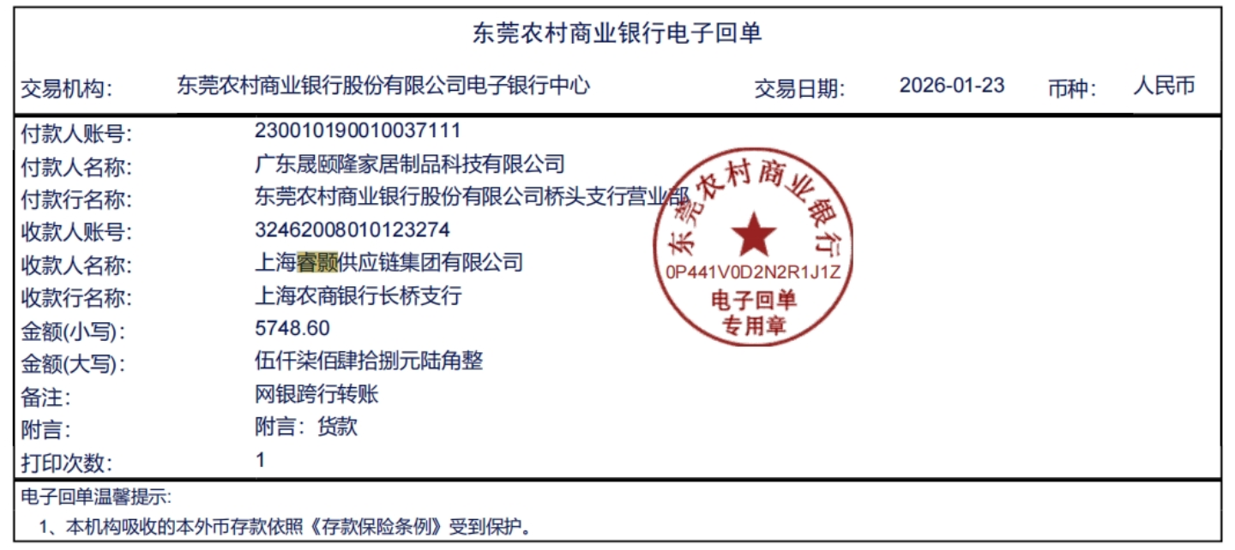
发票通知单
编号 （发票张数） | 申请日期 | 客户 | 开票抬头 （请填写全名） | 货物或应 税劳名称（比如吊粒，吊牌等，大致写一下就可以） | 规格型号 （如果不需要注明的请写“无”） | 单位 | 数量 | 金额 （一张发票的总金额） | 备注
1 |  | 东莞觉恒 | 广东晟颐隆家居制品科技有限公司 | 贴纸 | 无 | pcs | 14740 | ￥5,748.60

